1_20_1_cellProps_Edt
Class | Number | CentroidX | CentroidY | Area | ActualArea | Actual Area( Range) | AspectRatio | Aspect Ratio( Range >2 and <=8) | MajorAxisLength | MinorAxisLength | CLASS | QUANTITY | ASPECT RATIO(> 1.5) | AVERAGE ASPECT RATIO | Area
Alive | 1 | 491.65725047 | 7.7269303202 | 531 | 152.39221558 |  | 2.1413283679 | 2.1413283679 | 40.207563277 | 18.77692552 | Alive | 118 | 81 | 3.35
Alive | 2 | 728.99781341 | 19.126822157 | 1372 | 393.751638 |  | 3.3551272379 | 3.3551272379 | 90.788182228 | 27.059534793 | Dead | 19
Alive | 3 | 1265.8268251 | 8.6672325976 | 589 | 169.03769299 |  | 2.441595287 | 2.441595287 | 43.699516386 | 17.897936082
Dead | 4 | 542.80373832 | 19.927903872 | 749 | 214.95625136 |  | 1.112569574 |  | 33.531313426 | 30.138621628
Alive | 5 | 851.33863781 | 24.653723743 | 1571 | 450.86284497 |  | 1.2486365143 |  | 50.351895005 | 40.325502601
Alive | 6 | 515.87388535 | 22.371974522 | 785 | 225.28792699 |  | 1.2407353203 |  | 36.390069834 | 29.329438147
Alive | 7 | 501.96838885 | 48.227736234 | 2942 | 844.32749198 |  | 2.8687060796 | 2.8687060796 | 110.67396923 | 38.579752042
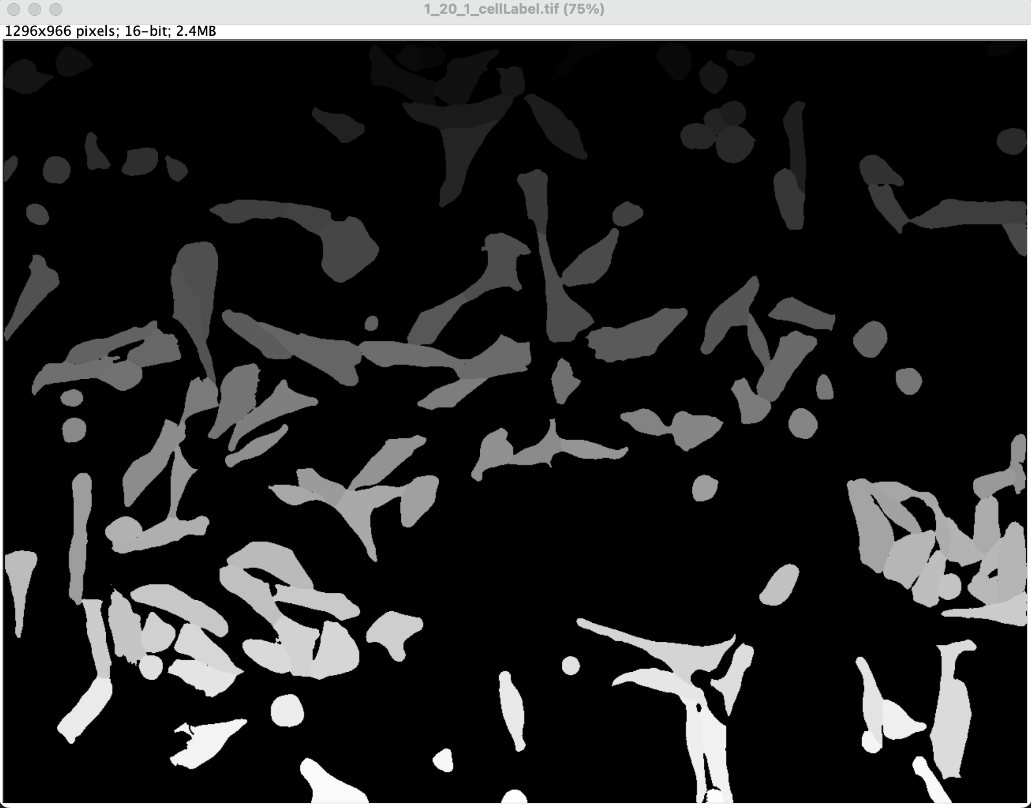
Alive | 8 | 86.36038961 | 27.543831169 | 1232 | 353.57289943 |  | 1.2601610208 |  | 45.265972883 | 35.920784832
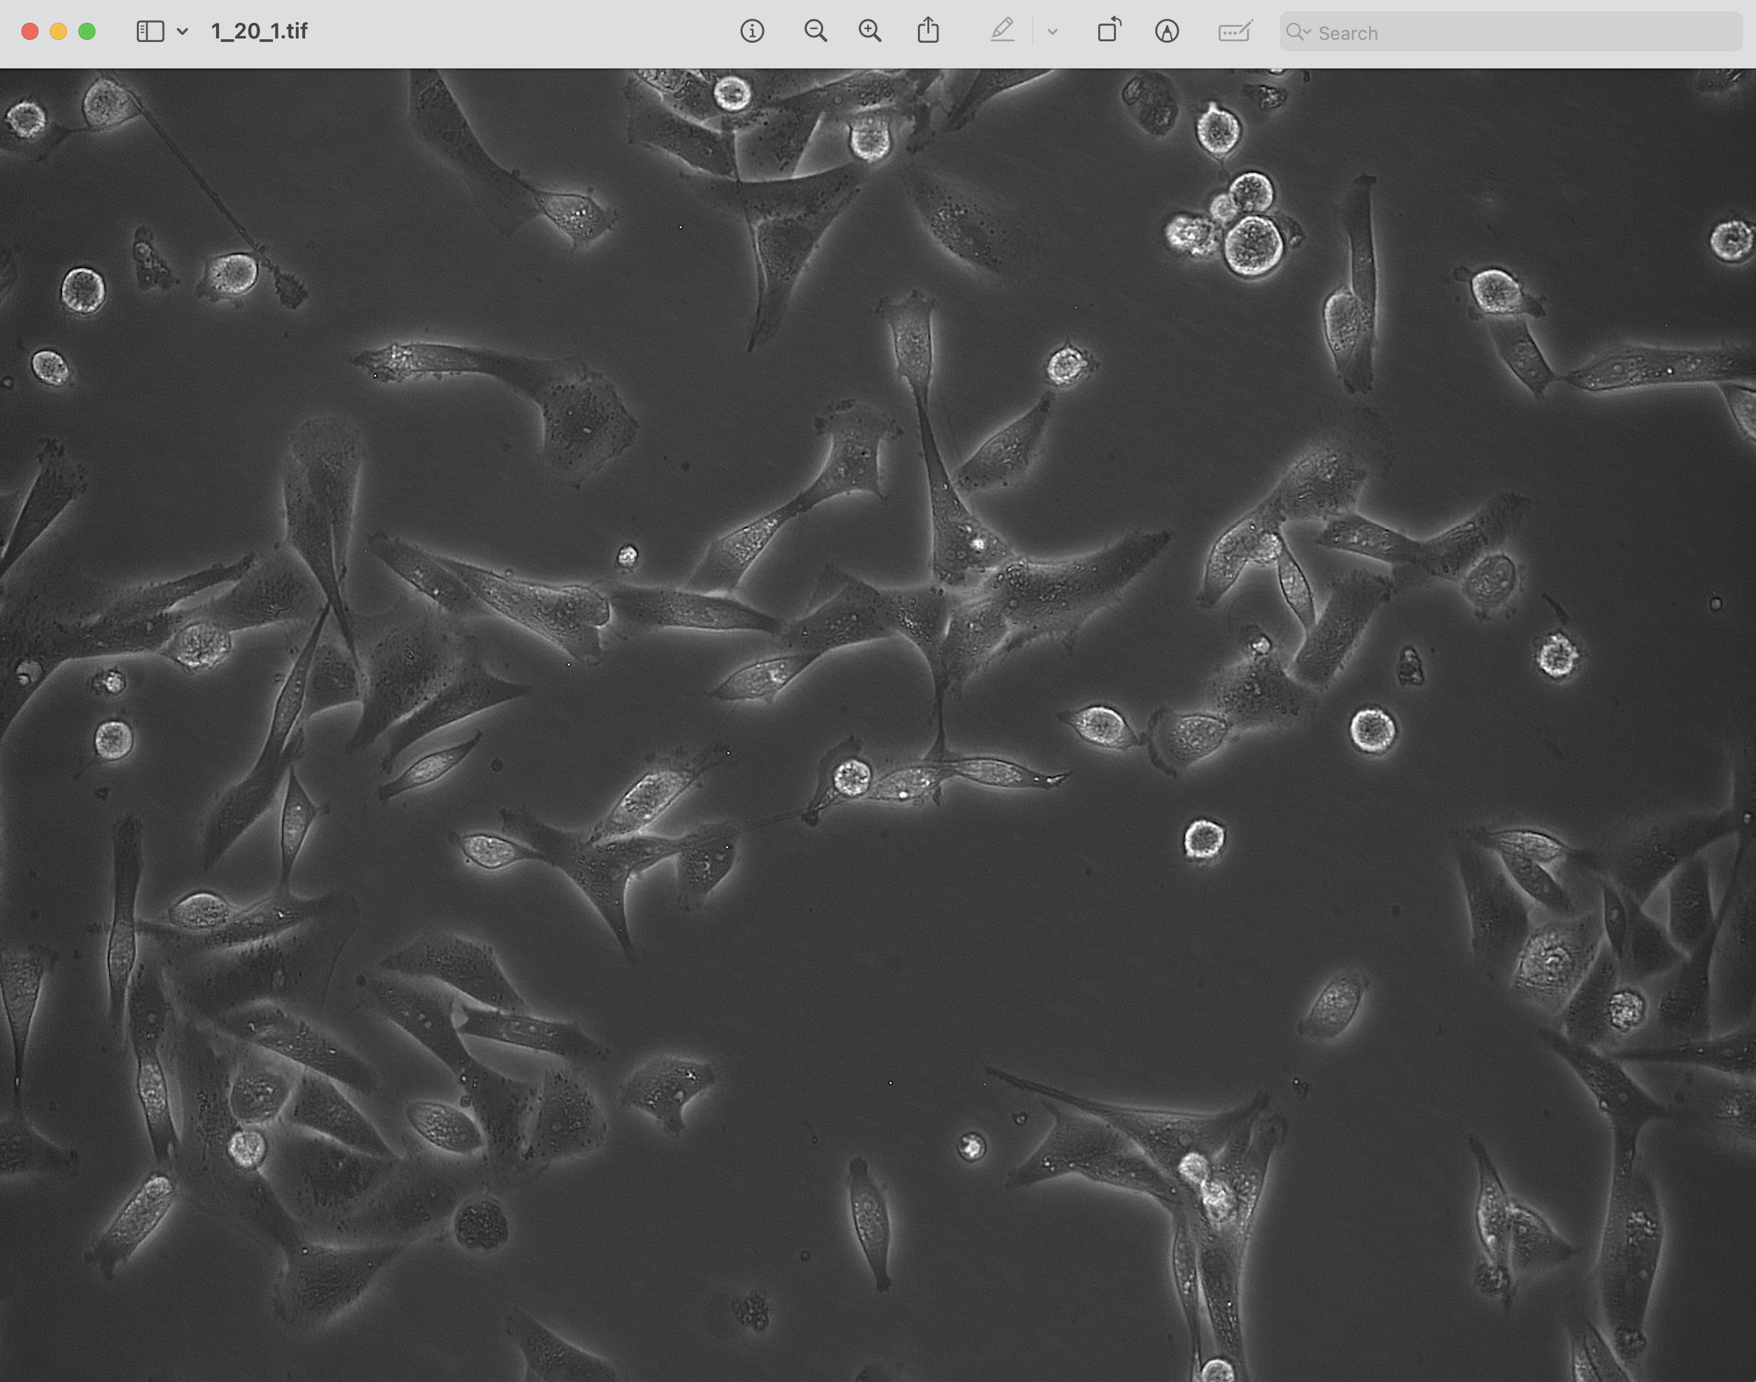
Alive | 9 | 581.65796519 | 47.006358768 | 2988 | 857.52907751 |  | 2.0353059047 | 2.0353059047 | 92.018259747 | 45.21102186
Alive | 10 | 933.5 | 21.302583026 | 542 | 155.54911647 |  | 1.8478216599 |  | 36.575263681 | 19.793719532
Alive | 11 | 27.099827883 | 46.800344234 | 1743 | 500.22529522 |  | 1.353540803 |  | 56.164698084 | 41.494647195
Dead | 12 | 899.03272377 | 46.51973051 | 1039 | 298.1836384 |  | 1.1415265053 |  | 39.106903547 | 34.258427962
Alive | 13 | 643.98227612 | 51.512126866 | 1072 | 307.65434106 |  | 1.2225125186 |  | 41.554484992 | 33.991050693
Alive | 14 | 578.49051937 | 91.612805716 | 3639 | 1044.3602119 |  | 4.0004731031 | 4.0004731031 | 147.74491626 | 36.931860921
Alive | 15 | 701.2491065 | 109.25482487 | 2798 | 803.00078945 |  | 3.0579830175 | 3.0579830175 | 105.1255078 | 34.37740079
Dead | 16 | 924.14691943 | 92.113744076 | 844 | 242.22039539 |  | 1.0732716466 |  | 34.062519729 | 31.737090826
Alive | 17 | 1004.7526417 | 128.9932757 | 2082 | 597.51524076 |  | 5.0221634336 | 5.0221634336 | 121.18651932 | 24.130341618
Alive | 18 | 425.40241577 | 107.15066751 | 1573 | 451.43682695 |  | 2.306859914 | 2.306859914 | 70.623321066 | 30.614481893
Alive | 19 | 901.20684039 | 102.42508143 | 614 | 176.21246774 |  | 1.4386791574 |  | 34.274544864 | 23.823619525
Alive | 20 | 578.4973247 | 147.42664038 | 3551 | 1019.1050048 |  | 2.4624451181 | 2.4624451181 | 121.03966846 | 49.154260362
Alive | 21 | 879.52936242 | 121.56795302 | 1192 | 342.09325984 |  | 1.3669779489 |  | 45.66823081 | 33.408169346
Dead | 22 | 925.85908319 | 131.38370119 | 1767 | 507.11307897 |  | 1.0715369711 |  | 49.233646021 | 45.94675438
Dead | 23 | 1277.942607 | 127.30933852 | 1028 | 295.02673751 |  | 1.1292178689 |  | 38.533069475 | 34.123680237
Alive | 24 | 115.57807309 | 143.63233666 | 903 | 259.15286379 |  | 2.1003353412 | 2.1003353412 | 52.987286109 | 25.228012436
Alive | 25 | 173.22915043 | 153.29618083 | 1283 | 368.20943991 |  | 1.451763559 |  | 49.158202613 | 33.861025309
Alive | 26 | 218.36912752 | 162.68959732 | 596 | 171.04662992 |  | 1.4755063529 |  | 34.404953247 | 23.317387404
Alive | 27 | 1108.8920962 | 166.25979381 | 1455 | 417.57189015 |  | 1.7671888908 |  | 59.249604051 | 33.527601016
Alive | 28 | 8.0655737705 | 160.49180328 | 366 | 105.03870227 |  | 2.2721092197 | 2.2721092197 | 33.27994569 | 14.647159301
Dead | 29 | 66.786585366 | 164.02235772 | 984 | 282.39913396 |  | 1.0127024855 |  | 35.685743626 | 35.238131767
Alive | 30 | 995.94125746 | 200.84442405 | 2179 | 625.35336677 |  | 2.3820235522 | 2.3820235522 | 81.787115505 | 34.33514141
Alive | 31 | 674.41782463 | 198.7455678 | 2087 | 598.95019571 |  | 2.5243688361 | 2.5243688361 | 85.760292252 | 33.972964261
Alive | 32 | 1121.2760814 | 209.44402036 | 1572 | 451.14983596 |  | 2.5384301247 | 2.5384301247 | 72.926907978 | 28.729137458
Alive | 33 | 1227.5233881 | 219.41618205 | 3955 | 1135.0493646 |  | 4.4963362945 | 4.4963362945 | 155.57027269 | 34.599340997
Alive | 34 | 311.55860113 | 215.17722117 | 2116 | 607.27293441 |  | 3.603239537 | 3.603239537 | 100.34173077 | 27.847643695
Alive | 35 | 789.67958951 | 219.76510832 | 877 | 251.69109805 |  | 1.4020421155 |  | 39.895581267 | 28.455337272
Alive | 36 | 386.40138889 | 223.28055556 | 1440 | 413.26702531 |  | 1.8581310259 |  | 60.294488786 | 32.448997376
Alive | 37 | 42.680327869 | 220.1442623 | 610 | 175.06450378 |  | 1.3149920057 |  | 32.000720117 | 24.335296319
Dead | 38 | 434.38556138 | 263.69710772 | 4391 | 1260.1774362 |  | 1.1324139996 |  | 80.785439431 | 71.339138743
Alive | 39 | 1284.8252656 | 248.3459268 | 847 | 243.08136836 |  | 1.8404627175 |  | 46.794324407 | 25.425304171
Alive | 40 | 745.00571429 | 280.88228571 | 2625 | 753.35134822 |  | 2.4294152217 | 2.4294152217 | 93.195161995 | 38.361150108
Alive | 41 | 705.34530887 | 332.17498062 | 3869 | 1110.3681395 |  | 2.9164951883 | 2.9164951883 | 142.81632139 | 48.968474888
Alive | 42 | 627.67375683 | 284.57286577 | 3479 | 998.4416535 |  | 1.6835066406 |  | 98.567083894 | 58.548675437
Alive | 43 | 249.54186773 | 298.76724383 | 3523 | 1011.0692571 |  | 2.5293157602 | 2.5293157602 | 117.35230597 | 46.396858717
Alive | 44 | 36.963561232 | 319.18670173 | 2662 | 763.97001484 |  | 3.1077114219 | 3.1077114219 | 115.16196727 | 37.056840754
Alive | 45 | 236.82918513 | 350.46198432 | 2933 | 841.74457308 |  | 5.3983738748 | 5.3983738748 | 152.43477462 | 28.237165146
Alive | 46 | 920.00068376 | 347.89948718 | 2925 | 839.44864516 |  | 3.2843480537 | 3.2843480537 | 114.51891716 | 34.86808197
Alive | 47 | 545.78357532 | 355.54219601 | 2204 | 632.52814151 |  | 2.8238752602 | 2.8238752602 | 91.703582023 | 32.474374246
Alive | 48 | 1012.1185148 | 346.98524924 | 1966 | 564.22428594 |  | 2.8813580681 | 2.8813580681 | 87.953950955 | 30.525172116
Alive | 49 | 800.47517431 | 374.65328544 | 4733 | 1358.3283547 |  | 2.705366001 | 2.705366001 | 133.98086249 | 49.524117046
Alive | 50 | 319.34903169 | 373.02024648 | 2272 | 652.04352882 |  | 3.7875139131 | 3.7875139131 | 105.87626429 | 27.954026499
Alive | 51 | 955.9688716 | 381.57976654 | 1028 | 295.02673751 |  | 3.4770422801 | 3.4770422801 | 68.0584343 | 19.573657384
Alive | 52 | 466.11235955 | 358.2659176 | 267 | 76.626594276 |  | 1.2168590772 |  | 20.404031082 | 16.767784754
Alive | 53 | 132.4301676 | 384.74860335 | 2327 | 667.82803326 |  | 5.5419836237 | 5.5419836237 | 133.41461009 | 24.073439971
Alive | 54 | 1098.890411 | 378.4239726 | 1460 | 419.0068451 |  | 1.2045649456 |  | 47.50552981 | 39.437914893
Alive | 55 | 403.17546729 | 396.30934579 | 4280 | 1228.3214363 |  | 2.9144586503 | 2.9144586503 | 136.95465278 | 46.991455092
Alive | 56 | 192.61993324 | 392.25226514 | 2097 | 601.8201056 |  | 1.6461368197 |  | 68.262192308 | 41.468115829
Alive | 57 | 989.34801489 | 409.8867866 | 3224 | 925.25895111 |  | 2.7987086511 | 2.7987086511 | 110.62489524 | 39.527120908
Alive | 58 | 626.5108593 | 404.76896443 | 3177 | 911.77037459 |  | 2.1925251023 | 2.1925251023 | 97.33062391 | 44.392022609
Alive | 59 | 512.19987488 | 398.55583359 | 3197 | 917.51019438 |  | 4.5839164032 | 4.5839164032 | 140.5559639 | 30.662854977
Alive | 60 | 85.596035242 | 419.93568282 | 2270 | 651.46954684 |  | 4.2080087436 | 4.2080087436 | 119.22837438 | 28.333680285
Alive | 61 | 709.6916996 | 431.72806324 | 1265 | 363.04360209 |  | 1.7002635861 |  | 54.071455792 | 31.80180781
Alive | 62 | 150.91737288 | 424.08121469 | 1416 | 406.37924155 |  | 1.414808387 |  | 50.972881335 | 36.02811646
Alive | 63 | 294.41622103 | 452.35769459 | 3366 | 966.01167166 |  | 2.3155960469 | 2.3155960469 | 103.08613029 | 44.518183744
Dead | 64 | 1146.8378076 | 430.8344519 | 894 | 256.56994488 |  | 1.121323333 |  | 35.852680998 | 31.973544064
Alive | 65 | 1040.1717902 | 440.25135624 | 553 | 158.70601736 |  | 1.5599487448 |  | 33.557999004 | 21.512244627
Alive | 66 | 248.97852761 | 451.74110429 | 1630 | 467.79531337 |  | 1.4419359696 |  | 57.393610159 | 39.803161422
Alive | 67 | 945.89257695 | 459.02534701 | 1657 | 475.54407009 |  | 1.7202656927 |  | 63.896092599 | 37.143153451
Alive | 68 | 565.94888367 | 447.47708578 | 1702 | 488.45866463 |  | 3.2711381732 | 3.2711381732 | 85.680995491 | 26.193022414
Alive | 69 | 338.94181185 | 468.80940767 | 2870 | 823.66414072 |  | 3.2789216404 | 3.2789216404 | 128.96173583 | 39.330533015
Alive | 70 | 86.550102249 | 452.65235174 | 489 | 140.33859401 |  | 1.3300202154 |  | 28.846158072 | 21.688511
Alive | 71 | 814.36173393 | 483.53736921 | 1338 | 383.99394435 |  | 2.2453942375 | 2.2453942375 | 63.258737331 | 28.17266397
Dead | 72 | 1012.6678799 | 485.36032757 | 1099 | 315.40309779 |  | 1.1015832221 |  | 39.331222483 | 35.704267906
Alive | 73 | 874.25461255 | 492.32933579 | 2168 | 622.19646588 |  | 1.4209603341 |  | 64.733008228 | 45.555816496
Dead | 74 | 88.957746479 | 493.22791293 | 781 | 224.13996303 |  | 1.1064969348 |  | 33.266400469 | 30.064611499
Alive | 75 | 679.8910295 | 518.13004214 | 1661 | 476.69203405 |  | 2.1274900419 | 2.1274900419 | 76.839536397 | 36.117459956
Alive | 76 | 188.10683118 | 533.21185676 | 3323 | 953.6710591 |  | 3.9174316863 | 3.9174316863 | 133.95787566 | 34.195331632
Alive | 77 | 320.09097633 | 514.90902367 | 1352 | 388.01181821 |  | 4.9781538837 | 4.9781538837 | 94.956143104 | 19.074569674
Alive | 78 | 620.36122881 | 522.32309322 | 1888 | 541.83898874 |  | 1.7719449504 |  | 69.768720808 | 39.374090484
Alive | 79 | 1286.1427281 | 533.22312556 | 1107 | 317.69902571 |  | 4.1819222732 | 4.1819222732 | 81.55510841 | 19.501823105
Alive | 80 | 485.31511496 | 532.21221259 | 2653 | 761.38709593 |  | 3.4839152055 | 3.4839152055 | 111.23896622 | 31.929297833
Alive | 81 | 743.75405215 | 518.41014799 | 1419 | 407.24021452 |  | 4.1042245073 | 4.1042245073 | 89.334171844 | 21.766395012
Alive | 82 | 221.89175978 | 556.39175978 | 1432 | 410.97109739 |  | 3.4531621296 | 3.4531621296 | 88.552605404 | 25.643917684
Alive | 83 | 1254.1624 | 560.2064 | 1250 | 358.73873725 |  | 2.2766576716 | 2.2766576716 | 61.50101658 | 27.013730412
Alive | 84 | 401.5388601 | 564.21567358 | 1544 | 443.11408825 |  | 2.499400263 | 2.499400263 | 72.95779769 | 29.190121634
Alive | 85 | 96.083879015 | 625.50826317 | 3207 | 920.38010428 |  | 7.9304834289 | 7.9304834289 | 187.13798164 | 23.597298112
Dead | 86 | 887.97309942 | 566.80935673 | 855 | 245.37729628 |  | 1.1818209621 |  | 36.032867779 | 30.489277931
Alive | 87 | 524.86866359 | 580.58387097 | 2170 | 622.77044786 |  | 1.8857502521 |  | 72.89543506 | 38.655932819
Alive | 88 | 1124.9023963 | 591.3471654 | 1711 | 491.04158354 |  | 5.0685539954 | 5.0685539954 | 108.93324421 | 21.491976669
Alive | 89 | 1099.0284735 | 618.30134458 | 3793 | 1088.5568243 |  | 2.6415484732 | 2.6415484732 | 117.90876598 | 44.636230292
Alive | 90 | 1142.0366057 | 572.67054908 | 1202 | 344.96316974 |  | 4.5937475351 | 4.5937475351 | 91.292794482 | 19.873272047
Alive | 91 | 368.91536339 | 574.88868445 | 1087 | 311.95920591 |  | 2.874207608 | 2.874207608 | 65.617146618 | 22.82964753
Alive | 92 | 458.88364091 | 595.29590241 | 3197 | 917.51019438 |  | 1.3387352715 |  | 94.835873784 | 70.839900763
Alive | 93 | 1245.5086294 | 613.25126904 | 1970 | 565.3722499 |  | 2.2119722352 | 2.2119722352 | 75.080849085 | 33.942943718
Alive | 94 | 1189.3787185 | 621.06521739 | 874 | 250.83012508 |  | 3.643584256 | 3.643584256 | 65.225316702 | 17.901415782
Alive | 95 | 203.01106026 | 625.16475973 | 2622 | 752.49037525 |  | 4.6881235344 | 4.6881235344 | 130.65805723 | 27.870011588
Alive | 96 | 151.91356958 | 619.79083838 | 1157 | 332.0485752 |  | 1.4775321618 |  | 46.796846766 | 31.672303301
Alive | 97 | 1214.6864021 | 641.74756018 | 1537 | 441.10515132 |  | 1.6666609111 |  | 62.229991041 | 37.338123566
Alive | 98 | 1277.7557874 | 662.64232149 | 3067 | 880.20136571 |  | 2.7316912891 | 2.7316912891 | 104.49724643 | 38.253680732
Alive | 99 | 1147.575227 | 654.99610895 | 3084 | 885.08021253 |  | 1.6326602409 |  | 81.356831648 | 49.830840252
Alive | 100 | 1245.8993326 | 680.78476085 | 1798 | 516.00979966 |  | 2.3793961402 | 2.3793961402 | 83.772280728 | 35.207370187
Alive | 101 | 340.95959894 | 661.51813624 | 3391 | 973.1864464 |  | 2.5139597732 | 2.5139597732 | 112.08106724 | 44.583476807
Alive | 102 | 20.591369441 | 684.65213562 | 2271 | 651.75653783 |  | 3.3015179082 | 3.3015179082 | 112.15303086 | 33.970141608
Alive | 103 | 1173.9220357 | 684.49539794 | 1847 | 530.07235816 |  | 2.3324213344 | 2.3324213344 | 76.898038019 | 32.969188236
Alive | 104 | 313.01689934 | 697.99889787 | 2722 | 781.18947423 |  | 2.8548300659 | 2.8548300659 | 102.19228764 | 35.796276936
Alive | 105 | 984.03518519 | 690.39753086 | 1620 | 464.92540347 |  | 1.986392942 |  | 64.449995897 | 32.445743505
Dead | 106 | 1198.8005019 | 691.68005019 | 797 | 228.73181887 |  | 1.1664083294 |  | 34.467351004 | 29.54998703
Alive | 107 | 154.42153737 | 745.46652497 | 2823 | 810.1755642 |  | 2.4030120873 | 2.4030120873 | 94.348421184 | 39.262566212
Alive | 108 | 225.44924221 | 717.1507006 | 3497 | 1003.6074913 |  | 4.0625664036 | 4.0625664036 | 139.70227897 | 34.387691201
Alive | 109 | 398.54653938 | 710.03221957 | 2514 | 721.49534835 |  | 4.2663957287 | 4.2663957287 | 121.03382041 | 28.369103128
Alive | 110 | 1258.9738562 | 723.25816993 | 2142 | 614.73470015 |  | 3.4657783359 | 3.4657783359 | 114.79769799 | 33.123208373
Alive | 111 | 118.91622532 | 755.39961483 | 2077 | 596.08028581 |  | 4.7320480196 | 4.7320480196 | 114.62541505 | 24.223214679
Dead | 112 | 494.72246178 | 749.51901215 | 2551 | 732.11401497 |  | 1.1691478777 |  | 66.386525172 | 56.781974666
Dead | 113 | 193.98782051 | 752.18846154 | 1560 | 447.70594408 |  | 1.1337087076 |  | 48.465966191 | 42.7499285
Alive | 114 | 371.89969489 | 764.54996186 | 2622 | 752.49037525 |  | 1.713796323 |  | 80.532138997 | 46.990495846
Alive | 115 | 844.53008933 | 773.14950635 | 4254 | 1220.8596706 |  | 4.1984600651 | 4.1984600651 | 202.18552034 | 48.157066448
Alive | 116 | 419.54754204 | 775.08667529 | 3092 | 887.37614045 |  | 1.3061998488 |  | 75.084963529 | 57.483518774
Alive | 117 | 253.71337325 | 771.29141717 | 2505 | 718.91242944 |  | 2.6181011362 | 2.6181011362 | 96.168710261 | 36.732236556
Alive | 118 | 335.23716518 | 778.33426339 | 1792 | 514.28785372 |  | 2.0151758606 | 2.0151758606 | 68.377522838 | 33.931293131
Alive | 119 | 1200.9532884 | 852.01315346 | 5930 | 1701.8565695 |  | 4.0032430246 | 4.0032430246 | 186.45872481 | 46.57691868
Alive | 120 | 925.89815303 | 804.78153034 | 1895 | 543.84792567 |  | 2.8461919373 | 2.8461919373 | 92.720069359 | 32.576885678
Dead | 121 | 186.63157895 | 793.41295547 | 741 | 212.66032344 |  | 1.0480419169 |  | 31.518443568 | 30.073647875
Dead | 122 | 718.52790698 | 791.60465116 | 430 | 123.40612561 |  | 1.0471859449 |  | 23.975352819 | 22.895029231
Alive | 123 | 1099.7153209 | 836.72049689 | 1932 | 554.46659229 |  | 4.6425711183 | 4.6425711183 | 111.60580115 | 24.039653525
Alive | 124 | 251.68342152 | 805.30114638 | 2268 | 650.89556486 |  | 2.4015709054 | 2.4015709054 | 85.605506686 | 35.64562949
Alive | 125 | 836.08976583 | 814.28013877 | 2306 | 661.80122247 |  | 4.2243782334 | 4.2243782334 | 123.30899971 | 29.189857749
Alive | 126 | 644.4579811 | 847.10840378 | 2011 | 577.13888048 |  | 4.0017421608 | 4.0017421608 | 102.77298038 | 25.682059525
Alive | 127 | 104.57087379 | 846.95378641 | 2575 | 739.00179873 |  | 3.0812468738 | 3.0812468738 | 102.4916844 | 33.263055056
Dead | 128 | 359.28683274 | 849.11886121 | 1405 | 403.22234067 |  | 1.0216259937 |  | 42.88632819 | 41.978501382
Alive | 129 | 876.88590604 | 892.66059444 | 2086 | 598.66320472 |  | 7.0753525558 | 7.0753525558 | 143.48475858 | 20.279520695
Alive | 130 | 1134.0827423 | 862.9751773 | 1692 | 485.58875474 |  | 1.4196885674 |  | 59.394011314 | 41.835943937
Alive | 131 | 902.74815906 | 901.36119293 | 2716 | 779.46752829 |  | 4.3180203442 | 4.3180203442 | 126.35219945 | 29.261603553
Alive | 132 | 255.02100983 | 888.50389698 | 2951 | 846.91041089 |  | 2.0640855268 | 2.0640855268 | 97.654442411 | 47.311238389
Alive | 133 | 1098.4615385 | 889.42619543 | 481 | 138.04266609 |  | 1.5369061576 |  | 31.34952531 | 20.397813592
Dead | 134 | 557.92579505 | 911.98233216 | 566 | 162.43690023 |  | 1.168892074 |  | 29.673327577 | 25.385857461
Alive | 135 | 1174.7298456 | 938.51715266 | 1166 | 334.6314941 |  | 3.9107127961 | 3.9107127961 | 79.637018327 | 20.36381153
Alive | 136 | 412.7983683 | 944.74592075 | 2574 | 738.71480774 |  | 2.3325692042 | 2.3325692042 | 95.46884528 | 40.928622872
Dead | 137 | 900.89265537 | 957.97457627 | 354 | 101.59481039 |  | 1.1771734165 |  | 23.554570425 | 20.009431147
Alive | 138 | 647.23799127 | 958.86026201 | 458 | 131.44187333 |  | 1.7064848227 |  | 32.48345817 | 19.035304468

